ТЗ_ФФ
Товар | Фото | Описание комплекта | Бар-код | 1 | 6 | 8 | 10 | 11 | ИТОГО ДЛЯ ВБ | Количество готовых комплектов | Услуга | Комментарий | Количество из Китая | Приемка | Сортировка | Формирование комплекта | Упаковка в БОПП пакет | доп. расходы | Упаковка в мой пакет | Маркировка | Сортировка готового товара по городам | Услуга | ИТОГО ФФ на товар | Пакеты мои | ИТОГО НА ПАРТИЮ ТОВАРА
 |  |  |  | Электросталь | Невинномысск | Самара (Новосемейкино) | СПБ Шушары | Екатеринбург - Перспективный 12 |  |  |  |  |  | 3 | 5 | 5 | 13 |  | 10 | 6 | 5 | Цена на ед.
 |  |  | дата поставки | 2026-06-10 | 2026-06-10 | 2026-06-10 | 2026-06-10 | 2026-06-10
 |  |  | время отгрузки
 |  |  | Точка отгрузки | Электросталь | Обухово | Чехов 1, Новоселки вл 11 стр 2 | Обухово | Чашниково
Бандаж для лица |  | Бандаж для лица черный лайкра в пакете OPP - 1 шт. | 2038162681926 | 0 | 0 | 0 | 20 | 20 | 40 | 40 | Приемка, маркировка (1 этикетка), короб, отгрузка. | Бандаж упакован в заводской прозрачный БОПП пакет. Этикетку с ШК клеить на переднюю сторону упаковки. | 40 | * |  |  |  |  |  | * | * | 14 | 560 |  | 560
 | 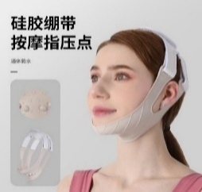 | Бандаж для лица серый силиконовый в пакете OPP - 1 шт. | 2038172050200 | 0 | 0 | 0 | 20 | 20 | 40 | 40 | Приемка, маркировка (1 этикетка), короб, отгрузка. | Бандаж упакован в заводской прозрачный БОПП пакет. Этикетку с ШК клеить на переднюю сторону упаковки. | 40 | * |  |  |  |  |  | * | * | 14 | 560 |  | 560
Массажер для пальцев |  | Массажер для пальцев | 2038430289250 | 0 | 0 | 0 | 0 | 0 | 0 | 0 | Приемка, маркировка (1 этикетка), короб, отгрузка. | Массажер упакован в заводскую цветную коробочку. Этикетку клеить на боковую сторону вдоль. При тоном наклеивании этикетка по ширине точно ложится на сторону. | 0 | * |  |  |  |  |  | * | * | 14 | 0 |  | 0
Массажер для спины | 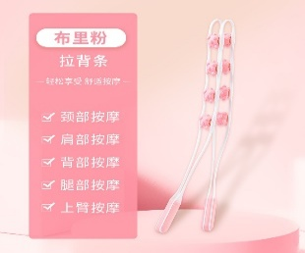 | Массажер для спины розовый в пакете - 1 шт. | 2041591042329 | 0 | 0 | 0 | 0 | 10 | 10 | 10 | Приемка, маркировка (1 этикетка), короб, отгрузка. | Массажеры упакованы в матовые пакеты. Этикетку с ШК клеить в место между ручками, раздвигая их (так удобнее). | 10 | * |  |  |  |  |  | * | * | 14 | 140 |  | 140
 | 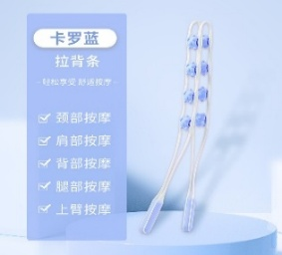 | Массажер для спины голубой в пакете - 1 шт. | 2041591055954 | 20 | 10 | 10 | 10 | 10 | 60 | 60 | Приемка, маркировка (1 этикетка), короб, отгрузка. |  | 60 | * |  |  |  |  |  | * | * | 14 | 840 |  | 840
 | 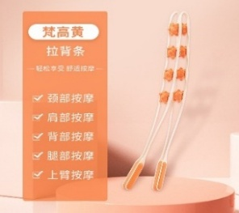 | Массажер для спины оранжевый в пакете - 1 шт. | 2039813223373 | 20 | 10 | 10 | 0 | 10 | 50 | 50 | Приемка, маркировка (1 этикетка), короб, отгрузка. |  | 50 | * |  |  |  |  |  | * | * | 14 | 700 |  | 700
Мячик с шипами 6 см |  | Мячик с шипами белый 6 см в пакете ОPP - 1 шт. | 2040278804496 | 75 | 0 | 0 | 0 | 50 | 125 | 125 | Приемка, маркировка (1 этикетка), короб, отгрузка. | Мячик с шипами упакован в заводской БОПП пакет. Этикетку с ШК клеить прямо на пакет. Внимательно, чтобы штрихкод не сжимался. Обычно мячики поставляются в коробах по норме упаковки 400 шт. Но я не всегда заказываю по норме упаковки. Тогда их смешивают, обычно разделяют картонкой или пленкой. | 125 | * |  |  |  |  |  | * | * | 14 | 1750 |  | 1750
 |  | Мячик розовый 6 см в пакете ОPP - 1 шт. | 2040278810534 | 100 | 50 | 50 | 50 | 50 | 300 | 300 | Приемка, маркировка (1 этикетка), короб, отгрузка. |  | 300 | * |  |  |  |  |  | * | * | 14 | 4200 |  | 4200
 | 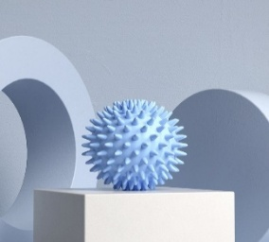 | Мячик голубой 6 см в пакете ОPP - 1 шт. | 2040278804649 | 0 | 0 | 20 | 50 | 50 | 120 | 120 | Приемка, маркировка (1 этикетка), короб, отгрузка. |  | 120 | * |  |  |  |  |  | * | * | 14 | 1680 |  | 1680
 | 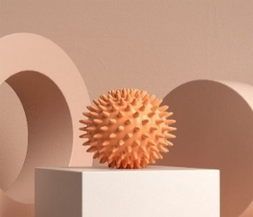 | Мячик оранжевый 6 см в пакете ОPP - 1 шт. | 2039818580389 | 0 | 0 | 0 | 0 | 20 | 20 | 20 | Приемка, маркировка (1 этикетка), короб, отгрузка. |  | 20 | * |  |  |  |  |  | * | * | 14 | 280 |  | 280
 | 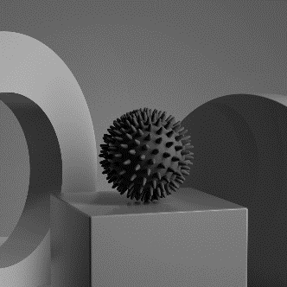 | Мячик черный 6 см в пакете ОPP - 1 шт. | 2043369663040 | 50 | 50 | 50 | 50 | 50 | 250 | 250 | Приемка, маркировка (1 этикетка), короб, отгрузка. |  | 250 | * |  |  |  |  |  | * | * | 14 | 3500 |  | 3500
Мячик с шипами 7 см |  | Мячик белый 7 см в пакете ОPP - 1 шт. | 2044025326637 | 100 | 50 | 50 | 50 | 50 | 300 | 300 | Приемка, маркировка (1 этикетка), короб, отгрузка. | Мячик с шипами упакован в заводской БОРР пакет. Этикетку с ШК клеить прямо на пакет. Внимательно, чтоб штрих-код не сжимался. | 300 | * |  |  |  |  |  | * | * | 14 | 4200 |  | 4200
 |  | Мячик розовый 7 см в пакете ОPP - 1 шт. | 2044025316447 | 20 | 0 | 20 | 0 | 20 | 60 | 60 | Приемка, маркировка (1 этикетка), короб, отгрузка. |  | 60 | * |  |  |  |  |  | * | * | 14 | 840 |  | 840
 |  | Мячик голубой 7 см в пакете ОPP - 1 шт. | 2044025338661 | 0 | 0 | 20 | 0 | 20 | 40 | 40 | Приемка, маркировка (1 этикетка), короб, отгрузка. |  | 40 | * |  |  |  |  |  | * | * | 14 | 560 |  | 560
 |  | Мячик оранжевый 7 см в пакете ОPP - 1 шт. | 2044025288003 | 10 | 0 | 10 | 0 | 10 | 30 | 30 | Приемка, маркировка (1 этикетка), короб, отгрузка. |  | 30 | * |  |  |  |  |  | * | * | 14 | 420 |  | 420
 |  | Мячик черный 7 см в пакете ОPP - 1 шт. | 2044025344532 | 0 | 0 | 10 | 0 | 20 | 30 | 30 | Приемка, маркировка (1 этикетка), короб, отгрузка. |  | 30 | * |  |  |  |  |  | * | * | 14 | 420 |  | 420
Мячик с шипами 9 см |  | Мячик розовый 9 см в пакете ОPP - 1 шт. | 2044025321588 | 30 | 30 | 30 | 30 | 30 | 150 | 150 | Приемка, маркировка (1 этикетка), короб, отгрузка. | Мячик с шипами упакован в заводской ОРР пакет. Этикетку с ШК клеить прямо на пакет. Внимательно, чтоб штрих-код не сжимался. | 150 | * |  |  |  |  |  | * | * | 14 | 2100 |  | 2100
 |  | Мячик голубой 9 см в пакете ОPP - 1 шт. | 2044025342057 | 0 | 0 | 20 | 0 | 20 | 40 | 40 | Приемка, маркировка (1 этикетка), короб, отгрузка. |  | 40 | * |  |  |  |  |  | * | * | 14 | 560 |  | 560
 |  | Мячик оранжевый 9 см в пакете ОPP - 1 шт. | 2044025291485 | 20 | 20 | 20 | 20 | 20 | 100 | 100 | Приемка, маркировка (1 этикетка), короб, отгрузка. |  | 100 | * |  |  |  |  |  | * | * | 14 | 1400 |  | 1400
 |  | Мячик фиолетовый 9 см в пакете ОPP - 1 шт. | 2044025354937 | 25 | 0 | 20 | 15 | 20 | 80 | 80 | Приемка, маркировка (1 этикетка), короб, отгрузка. |  | 80 | * |  |  |  |  |  | * | * | 14 | 1120 |  | 1120
 |  | Мячик черный 9 см в пакете ОPP - 1 шт. | 2044025347953 | 10 | 0 | 0 | 0 | 20 | 30 | 30 | Приемка, маркировка (1 этикетка), короб, отгрузка. |  | 30 | * |  |  |  |  |  | * | * | 14 | 420 |  | 420
Мячик гладкий |  | Мяч гладкий розовый | 2042985583893 | 0 | 0 | 0 | 0 | 0 | 0 | 0 | Приемка, короб, отгрузка. | Мячик с шипами упакован в заводской БОРР пакет. Этикетку с ШК клеить прямо на пакет. Внимательно, чтоб штрих-код не сжимался. | 0 | * |  |  |  |  |  |  | * | 8 | 0 |  | 0
 |  | Мяч гладкий голубой | 2042986356632 | 0 | 0 | 0 | 0 | 0 | 0 | 0 | Приемка, короб, отгрузка. |  | 0 | * |  |  |  |  |  |  | * | 8 | 0 |  | 0
 | 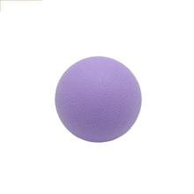 | Мяч гладкий сиреневый | 2042986372359 | 0 | 0 | 0 | 0 | 0 | 0 | 0 | Приемка, короб, отгрузка. |  | 0 | * |  |  |  |  |  |  | * | 8 | 0 |  | 0
 | 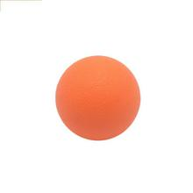 | Мяч гладкий оранжевый | 2042986377583 | 0 | 0 | 0 | 0 | 0 | 0 | 0 | Приемка, короб, отгрузка. |  | 0 | * |  |  |  |  |  |  | * | 8 | 0 |  | 0
Фитнес-резинки |  | Набор эластичных лент 3 шт. в мешке | 2048933027488 | 0 | 15 | 15 | 15 | 15 | 60 | 60 | Приемка, маркировка (1 этикетка), короб, отгрузка. | Ленты в сумочке упакованы в заводской БОПП пакет. Этикетку с ШК клеить прямо на пакет. Внимательно, чтоб штрих-код не сжимался. | 60 | * |  |  | * |  |  | * | * | 27 | 1620 |  | 1620
 |  | Набор эластичных лент 5 шт. в мешке | 2046392546618 | 0 | 0 | 10 | 10 | 10 | 30 | 30 | Приемка, маркировка (1 этикетка), короб, отгрузка. | Ленты в сумочке упакованы в заводской БОПП пакет. Этикетку с ШК клеить прямо на пакет. Внимательно, чтоб штрих-код не сжимался. | 30 | * |  |  | * |  |  | * | * | 27 | 810 |  | 810
 |  | Набор эластичных лент 4 шт. | 2046392546632 | 0 | 0 | 0 | 0 | 0 | 0 | 0 | Приемка, сортировка маркировка (1 этикетка), короб, отгрузка. | Каждая лента упакована в зип пакет. Сформировать комлект из 4 цветов (зип-пакеты не снимать). Упаковать комплект в ваш БООП пакет. Этикетку с ШК клеить прямо на пакет. Внимательно, чтоб штрих-код не сжимался. | 0 | * | * | * | * | 9 |  | * | * | 46 | 0 |  | 0
 |  | Набор эластичных лент 5 шт. | 2046392546656 | 0 | 0 | 0 | 0 | 0 | 0 | 0 | Приемка, сортировка, формирование комплекта, упаковка (ваши пакеты БОПП), маркировка (1 этикетка), короб, отгрузка | Каждая лента упакована в БОПП пакет. Сформировать комлект из 5 цветов (БОПП пакеты не снимать). Упаковать комплект в ваш БООП пакет. Этикетку с ШК клеить прямо на пакет. Внимательно, чтоб штрих-код не сжимался. | 0 | * | * | * | * |  |  | * | * | 37 | 0 |  | 0
Капа боксерская | 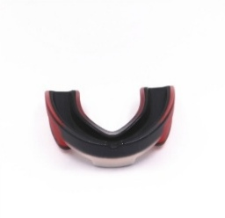 | Капа черный/красный в пластиковой черной коробке - 1 шт. | 2046391283330 | 0 | 0 | 0 | 0 | 0 | 0 | 0 | Приемка, маркировка (1 этикетка), короб, отгрузка. | в разработке | 0 | * |  |  |  |  |  | * | * | 14 | 0 |  | 0
 |  | Капа черный/белый в пластиковой черной коробке - 1 шт. | 2046391283385 | 0 | 0 | 0 | 0 | 0 | 0 | 0 | Приемка, маркировка (1 этикетка), короб, отгрузка. |  | 0 | * |  |  |  |  |  | * | * | 14 | 0 |  | 0
 |  | Капа белый/черный в пластиковой белой коробке - 1 шт. | 2046391283415 | 0 | 0 | 0 | 0 | 0 | 0 | 0 | Приемка, маркировка (1 этикетка), короб, отгрузка. |  | 0 | * |  |  |  |  |  | * | * | 14 | 0 |  | 0
 | 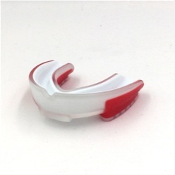 | Капа белый/красный в пластиковой черной коробке - 1 шт. | 2046391283446 | 0 | 0 | 0 | 0 | 0 | 0 | 0 | Приемка, маркировка (1 этикетка), короб, отгрузка. |  | 0 | * |  |  |  |  |  | * | * | 14 | 0 |  | 0
 |  | Капа красный/белый в пластиковой черной коробке - 1 шт. | 2046391283507 | 0 | 0 | 0 | 0 | 0 | 0 | 0 | Приемка, маркировка (1 этикетка), короб, отгрузка. |  | 0 | * |  |  |  |  |  | * | * | 14 | 0 |  | 0
 |  | Капа синий/белый в пластиковой черной коробке - 1 шт. | 2046391283545 | 0 | 0 | 0 | 0 | 0 | 0 | 0 | Приемка, маркировка (1 этикетка), короб, отгрузка. |  | 0 | * |  |  |  |  |  | * | * | 14 | 0 |  | 0
 | 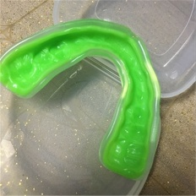 | Капа зеленый/белый в пластиковой черной коробке - 1 шт. | 2046391283569 | 0 | 0 | 0 | 0 | 0 | 0 | 0 | Приемка, маркировка (1 этикетка), короб, отгрузка. |  | 0 | * |  |  |  |  |  | * | * | 14 | 0 |  | 0
 |  | Капа зеленый/черный в пластиковой черной коробке - 1 шт. | 2046391283613 | 0 | 0 | 0 | 0 | 0 | 0 | 0 | Приемка, маркировка (1 этикетка), короб, отгрузка. |  | 0 | * |  |  |  |  |  | * | * | 14 | 0 |  | 0
Мешки для стирки белые | 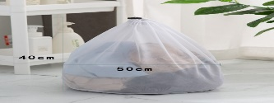 | Мешки для стирки на шнурке белые мелкая сетка - комплект из 3 шт. | 2038606201642 | 0 | 0 | 0 | 20 | 20 | 40 | 40 | Приемка, формирование комплекта, упаковка (ваши пакеты БОПП). Должны подойти 22*34), маркировка (1 этикетка), короб, отгрузка. | Сформировать комплект из 3 мешков разного размера (30*40, 40*50, 50*60). Индивидуальную упаковкуне снимать. Вложить в пакет БОПП 22*34 (ваши пакеты). Этикетку с ШК клеить на переднюю сторону упаковки (НЕ на место склейки упаковки). | 120 | * |  | * | * | 6 |  | * | * | 38 | 1520 |  | 1520
 |  | Мешки для стирки на шнурке белые крупная сетка - комплект из 3 шт. | 2038606256161 | 40 | 0 | 0 | 20 | 20 | 80 | 80 | Приемка, формирование комплекта, упаковка (ваши пакеты БОПП). Должны подойти 22*34), маркировка (1 этикетка), короб, отгрузка. | Сформировать комплект из 3 мешков разного размера (30*40, 40*50, 50*60). Индивидуальную упаковкуне снимать. Вложить в пакет БОПП 22*34 (ваши пакеты). Этикетку с ШК клеить на переднюю сторону упаковки (НЕ на место склейки упаковки). | 240 | * |  | * | * | 6 |  | * | * | 38 | 3040 |  | 3040
 | 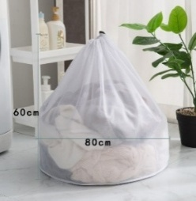 | Мешок для стирки на шнурке белый мелкая сетка 60*80 - 1 шт. | 2040335648124 | 30 | 30 | 30 | 20 | 20 | 130 | 130 | Приемка, маркировка (1 этикетка), короб, отгрузка. | Мешок поставляется в индивидуальном заводском БОРР пакете. Этикетку с ШК клеить на переднюю сторону упаковки, не закрывая размер мешка (НЕ на место склейки упаковки). | 130 | * |  |  |  |  |  | * | * | 14 | 1820 |  | 1820
 | 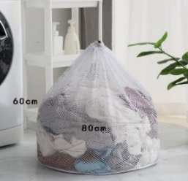 | Мешок для стирки на шнурке белый крупная сетка 60*80 - 1 шт. | 2040335626849 | 30 | 10 | 20 | 20 | 20 | 100 | 100 | Приемка, маркировка (1 этикетка), короб, отгрузка. | Мешок поставляется в индивидуальном заводском БОРР пакете. Этикетку с ШК клеить на переднюю сторону упаковки, не закрывая размер мешка (НЕ на место склейки упаковки). | 100 | * |  |  |  |  |  | * | * | 14 | 1400 |  | 1400
 |  | Набор для стирки белый разной формы на змейке - 2 шт. | 2039404446068 | 0 | 0 | 0 | 20 | 20 | 40 | 40 | Приемка, формирование комплекта, упаковка (ваши пакеты БОПП). Должны подойти 22*34, маркировка (1 этикетка), короб, отгрузка. | Сформировать комплект из 2 белых мешков со змейкой разной формы (цилиндр и ракушка). Вложить в пакет БОПП 22*34 (ваш пакет). Этикетку с ШК клеить на переднюю сторону упаковки (НЕ на место склейки упаковки). | 80 | * |  | * | * | 3 |  | * | * | 35 | 1400 |  | 1400
Мешки для стирки бежевые | 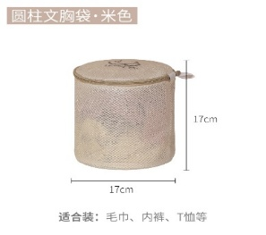 | Мешок для стирки бюстгальтера бежевый цилиндр - 1 шт. | 2038597850744 | 0 | 0 | 0 | 0 | 20 | 20 | 20 | Приемка, маркировка (1 этикетка), короб, отгрузка. | Мешок поставляется в индивидуальном заводском БОПП пакете. Этикетку с ШК клеить на переднюю сторону упаковки (НЕ на место склейки упаковки). | 20 | * |  |  |  |  |  | * | * | 14 | 280 |  | 280
 | 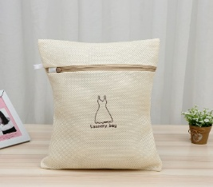 | Мешки для стирки бежевые квадратные на змейке - комплект из 3 шт. | 2038627692689 | 0 | 0 | 0 | 0 | 0 | 0 | 0 | Приемка, формирование комплекта, упаковка (ваши пакеты БОПП), должны подойти 24*34, маркировка (1 этикетка), короб, отгрузка. | Сформировать комплект из 3 прямоугольных мешков разного размера (на мешках вышивка:с платьем, рубашка, носки). Вложить в пакет БОПП 24*34 (ваш пакет). Этикетку с ШК клеить на переднюю сторону упаковки (НЕ на место склейки упаковки). | 0 | * |  | * | * | 6 |  | * | * | 38 | 0 |  | 0
 | 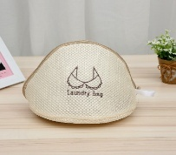 | Мешки для стирки бежевые разной формы на змейке - комплект из 3 шт. | 2038627713902 | 0 | 0 | 0 | 20 | 20 | 40 | 40 | Приемка, формирование комплекта, упаковка (ваши пакеты БОПП), должны подойти 24*34, маркировка (1 этикетка), короб, отгрузка. | Сформировать комплект из 3 мешков разной формы (цилиндр с платьем, ракушка с бюстом, ракушка с трусами). Вложить в ваш пакет БОПП 22*34. Этикетку с ШК клеить на переднюю сторону упаковки (НЕ на место склейки упаковки). | 120 | * |  | * | * | 6 |  | * | * | 38 | 1520 |  | 1520
 | 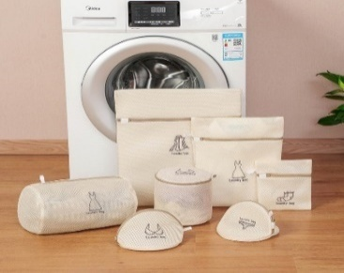 | Мешки для стирки бежевые -набор из 7 шт. (готовый) | 2038337652454 | 0 | 0 | 0 | 0 | 20 | 20 | 20 | Приемка, маркировка (1 этикетка),1 наклейка на разъем слайдера , короб, отгрузка. | Набор мешков поставляется в заводском пакете слайдере. Этикетку с ШК не клеить на разъем слайдера. Разъем слайдера обогнуть этикеткой (я предоставляю). | 20 | * |  |  |  |  |  | * | * | 14 | 280 |  | 280
Таблетница прямоугольная | 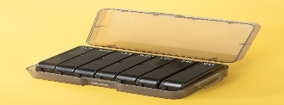 | Таблетница прямоугольная черная на 7 дней - 1 шт. | 2038891723249 | 20 | 0 | 0 | 0 | 52 | 72 | 72 | Приемка, упаковка в ВПП пакет (пакет голубого цвета поставляется вместе с таблетницей), маркировка (1 этикетка), короб, отгрузка. | Таблетница поставляется в заводском БОПП пакете. Заводскую упаковку не снимать. Таблетницу вложить в голубой ВПП пакет, который поставляется вметсе с таблетницами. Этикетку с ШК клеить на лицевую сторону (НЕ на место склейки пакета). В заводских коробках норма упаковки 72 шт. После упаковки в ВПП пакеты 72 шт. идеально помещаются в стандартный короб 60*40*40. Внимательно! Смотреть цвет внутренних ячеек в таблетнице: - черная снаружи/черные внутренние ячейки - черная снаружи/цветные внутренние ячейки. Белые и сиреневые таблетницы снаружи легко определить. | 72 | * |  |  |  |  | * | * | * | 24 | 1728 | 7 | 2232
 | 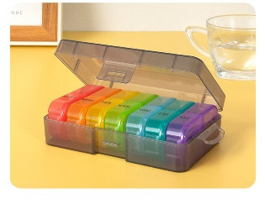 | Таблетница прямоугольная черная/цветная на 7 дней - 1 шт. | 2044025155923 | 36 | 0 | 0 | 0 | 36 | 72 | 72 | Приемка, упаковка в ВПП пакет (пакет голубого цвета поставляется вместе с таблетницей), маркировка (1 этикетка), короб, отгрузка. |  | 72 | * |  |  |  |  | * | * | * | 24 | 1728 | 7 | 2232
 | 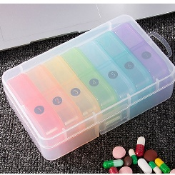 | Таблетница прямоугольная белая/цветная на 7 дней - 1 шт. | 2044516485386 | 36 | 0 | 0 | 0 | 36 | 72 | 72 | Приемка, упаковка в ВПП пакет (пакет голубого цвета поставляется вместе с таблетницей), маркировка (1 этикетка), короб, отгрузка. |  | 72 | * |  |  |  |  | * | * | * | 24 | 1728 | 7 | 2232
 | 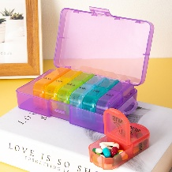 | Таблетница прямоугольная сиреневая/цветная на 7 дней - 1 шт. | 2044516498812 | 0 | 0 | 0 | 0 | 36 | 36 | 36 | Приемка, упаковка в ВПП пакет (пакет голубого цвета поставляется вместе с таблетницей), маркировка (1 этикетка), короб, отгрузка. |  | 36 | * |  |  |  |  | * | * | * | 24 | 864 | 7 | 1116 | 652
Таблетница круглая | 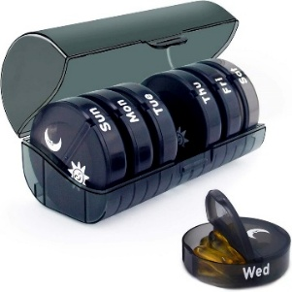 | Таблетница черная на 7 дней по 2 отделения - 1 шт. | 2038890789598 | 0 | 0 | 0 | 0 | 0 | 0 | 0 | Приемка, упаковка в ВПП пакет (пакет голубого цвета поставляется вместе с таблетницей), маркировка (1 этикетка), короб, отгрузка. | Таблетница поставляется в заводском БОПП пакете. Заводскую упаковку не снимать. Таблетницу вложить в голубой ВПП пакет, который поставляется вметсе с таблетницами. Этикетку с ШК клеить на лицевую сторону (НЕ на место склейки). В заводских коробках норма упаковки 80 шт. После упаковки в ВПП пакеты в стандартный короб 60*40*40 помещается 68 таблетниц. Внимательно! Смотреть цвет внутренних ячеек в таблетнице: - темносерая снаружи/темносерые внутренние ячейки и - темносерая снаружи/цветные внутренние ячейки. Белую таблетницу легко определить. | 0 | * |  |  |  |  | * | * | * | 24 | 0 | 7 | 0
 | 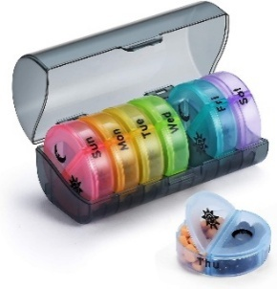 | Таблетница круглая черная/цветная на 7 дней по 2 отделения - 1 шт. | 2042160422832 | 0 | 0 | 0 | 0 | 0 | 0 | 0 | Приемка, упаковка в ВПП пакет (пакет голубого цвета поставляется вместе с таблетницей), маркировка (1 этикетка), короб, отгрузка. |  | 0 | * |  |  |  |  | * | * | * | 24 | 0 | 7 | 0
 |  | Таблетница круглая серая на 7 дней по 2 отделения - 1 шт. | 2041680530447 | 120 | 40 | 80 | 40 | 40 | 320 | 320 | Приемка, упаковка в ВПП пакет (пакет голубого цвета поставляется вместе с таблетницей), маркировка (1 этикетка), короб, отгрузка. |  | 320 | * |  |  |  |  | * | * | * | 24 | 7680 | 7 | 9920
 | 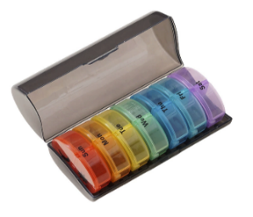 | Таблетница круглая серая/цветная на 7 дней по 2 отделения - 1 шт. | 2043048226719 | 0 | 0 | 0 | 0 | 40 | 40 | 40 | Приемка, упаковка в ВПП пакет (пакет голубого цвета поставляется вместе с таблетницей), маркировка (1 этикетка), короб, отгрузка. |  | 40 | * |  |  |  |  | * | * | * | 24 | 960 | 7 | 1240
 | 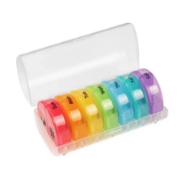 | Таблетница круглая белая/цветная на 7 дней по 2 отделения - 1 шт. | 2041532808502 | 0 | 0 | 20 | 0 | 20 | 40 | 40 | Приемка, упаковка в ВПП пакет (пакет голубого цвета поставляется вместе с таблетницей), маркировка (1 этикетка), короб, отгрузка. |  | 40 | * |  |  |  |  | * | * | * | 24 | 960 | 7 | 1240
Пробки для бутылки в коробке | 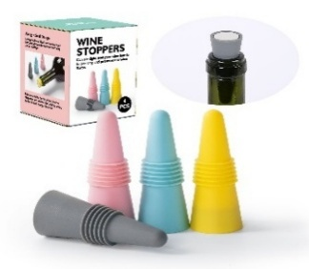 | Набор из 4-х пробок для бутылки нежного цвета в коробке - 1 шт. | 2043369755509 | 30 | 0 | 20 | 20 | 20 | 90 | 90 | Приемка, маркировка (1 этикетка), короб, отгрузка. | Пробки упакованы в индивидуальные коробочки. Пробки нежного и яркого цвета поставляются в коробочках двух видов: - нежный цвет пробок только в коробочках, где фото на коробочке соответсвует пробкам внутри; - яркий цвет пробочек может быть в коробочке с фото нежных пробок, тогда на коробочке должна быть круглая наклейка (обычно красного цвета). По ней можно понять, что в корочке яркие пробки. Либо на фото на коробочке будут яркие пробки. Согласно этим цвету пробок внутри нужно клеить этикетку с ШК прямо на индивидуальную коробочку (не загибая штрих-код). | 90 | * |  |  |  |  |  | * | * | 14 | 1260 |  | 1260
 | 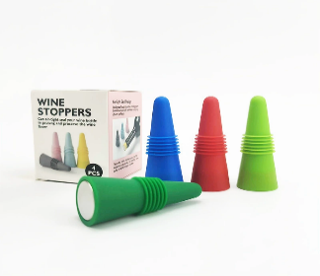 | Набор из 4-х пробок для бутылки яркого цвета в коробке - 1 шт. | 2041533648312 | 30 | 20 | 0 | 20 | 20 | 90 | 90 | Приемка, маркировка (1 этикетка), короб, отгрузка. |  | 90 | * |  |  |  |  |  | * | * | 14 | 1260 |  | 1260
Пробки для бутылки в пакете | 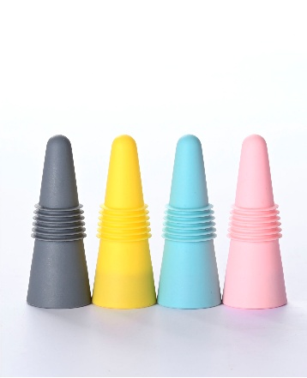 | Набор из 4-х пробок для бутылки яркого цвета в пакете - 1 шт. | 2042678197468 | 0 | 0 | 0 | 0 | 0 | 0 | 0 | Приемка, короб, отгрузка | Пробки уже упакованы в пакеты. Наклеены ШК. Прверить. | 0 | * |  |  |  |  |  |  | * | 8 | 0 |  | 0
Нож для пиццы | 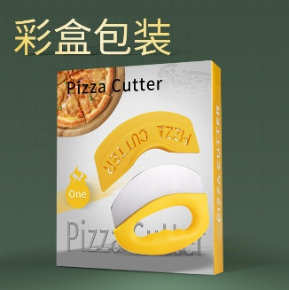 | Нож для пиццы желтый в коробке - 1 шт. | 2041533038113 | 0 | 0 | 0 | 0 | 0 | 0 | 0 | Приемка, маркировка (1 этикетка), короб, отгрузка. | Ножи для пиццы поставляются в индивидуальных заводских коробочках. На коробочках есть квадратики, в которых на заводе маркером обозначают цвет. Все наглядно и понятно. Согласно этим обозначениям нужно клеить этикетку с ШК прямо на индивидуальную коробочку на заднюю сторону (не загибая штрих-код). Обычно шк хорошо смотрится в правом верхнем углу. | 0 | * |  |  |  |  |  | * | * | 14 | 0 |  | 0
 |  | Нож для пиццы зеленый в коробке - 1 шт. | 2042777181566 | 0 | 0 | 0 | 0 | 0 | 0 | 0 | Приемка, маркировка (1 этикетка), короб, отгрузка. |  | 0 | * |  |  |  |  |  | * | * | 14 | 0 |  | 0
Шпатель скребок кондитерский в коробке |  | Шпатель скребок кондитерский желтый в коробке - 1 шт. | 2041533399818 | 0 | 0 | 0 | 0 | 0 | 0 | 0 | Приемка, маркировка (1 этикетка), короб, отгрузка. | Шпатели поставляются в индивидуальных заводских коробочках белого цвета. Этикетку с ШК клеить прямо на индивидуальную коробочку (не загибая штрих-код). Обычно шк хорошо смотрится в правом верхнем углу. | 0 | * |  |  |  |  |  | * | * | 14 | 0 |  | 0
Мяч для собак на веревке овальный | 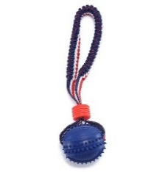 | Мяч для собак с веревкой овальный синий в ОРР пакете - 1 шт. | 2040903547941 | 20 | 10 | 0 | 10 | 20 | 60 | 60 | Приемка, маркировка (1 этикетка), короб, отгрузка. | Мячик на резинке для собак упакован в заводской БОПП пакет. Этикетку с ШК клеить прямо на пакет. Внимательно, чтобы штрихкод не сжимался. | 60 | * |  |  |  |  |  | * | * | 14 | 840 |  | 840
 | 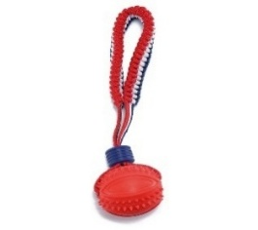 | Мяч для собак с веревкой овальный красный в ОРР пакете - 1 шт. | 2040903539366 | 40 | 20 | 0 | 20 | 20 | 100 | 100 | Приемка, маркировка (1 этикетка), короб, отгрузка. |  | 100 | * |  |  |  |  |  | * | * | 14 | 1400 |  | 1400
Мяч для собак на веревке круглый | 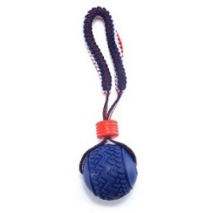 | Мяч для собак с веревкой круглый синий в ОРР пакете - 1 шт. | 2040900511679 | 50 | 0 | 30 | 30 | 30 | 140 | 140 | Приемка, маркировка (1 этикетка), короб, отгрузка. | Мячик на резинке для собак упакован в заводской БОПП пакет. Этикетку с ШК клеить прямо на пакет. Внимательно, чтобы штрихкод не сжимался. | 140 | * |  |  |  |  |  | * | * | 14 | 1960 |  | 1960
 | 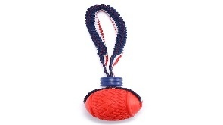 | Мяч для собак с веревкой круглый красный в ОРР пакете - 1 шт. | 2040902555480 | 50 | 0 | 30 | 30 | 30 | 140 | 140 | Приемка, маркировка (1 этикетка), короб, отгрузка. |  | 140 | * |  |  |  |  |  | * | * | 14 | 1960 |  | 1960
Скакалка |  | Скакалка черная - 1 шт. | 2041473034138 | 0 | 0 | 0 | 0 | 0 | 0 | 0 | Приемка, упаковка в ваш ВПП пакет, маркировка (1 этикетка), короб, отгрузка. | Скакалка (две ручки и трос) поставляется в заводском пакете. Заводскую упаковку не снимать. Скакалку вложить в ВПП (мой пакет). Этикетку с ШК клеить на лицевую сторону (НЕ на место склейки). | 0 | * | * |  |  |  | * | * | * | 29 | 0 | 6 | 0
 |  | Скакалка красная - 1 шт. | 2041473034145 | 0 | 0 | 0 | 0 | 0 | 0 | 0 | Приемка, упаковка в ваш ВПП пакет, маркировка (1 этикетка), короб, отгрузка. |  | 0 | * | * |  |  |  | * | * | * | 29 | 0 | 6 | 0
 |  | Скакалка синяя - 1 шт. | 2041473034169 | 0 | 0 | 0 | 0 | 0 | 0 | 0 | Приемка, упаковка в ваш ВПП пакет, маркировка (1 этикетка), короб, отгрузка. |  | 0 | * | * |  |  |  | * | * | * | 29 | 0 | 6 | 0
 | ИТОГО |  |  | 1012 | 365 | 595 | 630 | 1105 | 3707 | 3707 |  |  | 4067 |  |  |  |  |  |  |  |  | ИТОГО ФФ на товары | 64268 |  | 68832
 |  |  |  |  |  |  |  |  | 3707 |  |  |  |  |  |  |  |  |  |  |  |  | ИТОГО ФФ за все услуги | 84283

 |  |  |  |  |  |  |  |  |  |  |  |  |  |  |  |  |  |  |  |  |  | Работа | цена | кол-во | стоимость
 |  |  |  |  |  |  |  |  |  |  |  |  |  |  |  |  |  |  |  |  |  | разгрузка короба | 100 | 18 | 1800
 |  |  |  |  |  |  |  |  |  |  |  |  |  |  |  |  |  |  |  |  |  | разгрузка мешков | 100 |  | 0
 |  |  |  |  |  |  |  |  |  |  |  |  |  |  |  |  |  |  |  |  |  | снятие обрешетки | 100 | 5 | 500
 |  |  |  |  |  |  |  |  |  |  |  |  |  |  |  |  |  |  |  |  |  | короба | 180 | 32 | 5760
 |  |  |  |  |  |  |  |  |  |  |  |  |  |  |  |  |  |  |  |  |  | палетты | 700 | 2 | 1400
 |  |  |  |  |  |  |  |  |  |  |  |  |  |  |  |  |  |  |  |  |  | доставка на ВБ короб | 300 | 8 | 2400
 |  |  |  |  |  |  |  |  |  |  |  |  |  |  |  |  |  |  |  |  |  | доставка на ВБ короб | 500 | 5 | 2500
 |  |  |  |  |  |  |  |  |  |  |  |  |  |  |  |  |  |  |  |  |  | доставка на ВБ палет | 3045 | 1 | 3045
 |  |  |  |  |  |  |  |  |  |  |  |  |  |  |  |  |  |  |  |  |  | доставка на ВБ палет | 2610 | 1 | 2610
 |  |  |  |  |  |  |  |  |  |  |  |  |  |  |  |  |  |  |  |  |  | ИТОГО |  | 1 | 20015

